estructura
ESTRUCTURA ORGANIZATIVA DEL TRIBUNAL DE APELACIONES DE LOS IMPUESTOS INTERNOS Y DE ADUANAS
CON DETALLE DE FUNCIONES Y EL NÚMERO DE EMPLEADOS SEGÚN GÉNERO

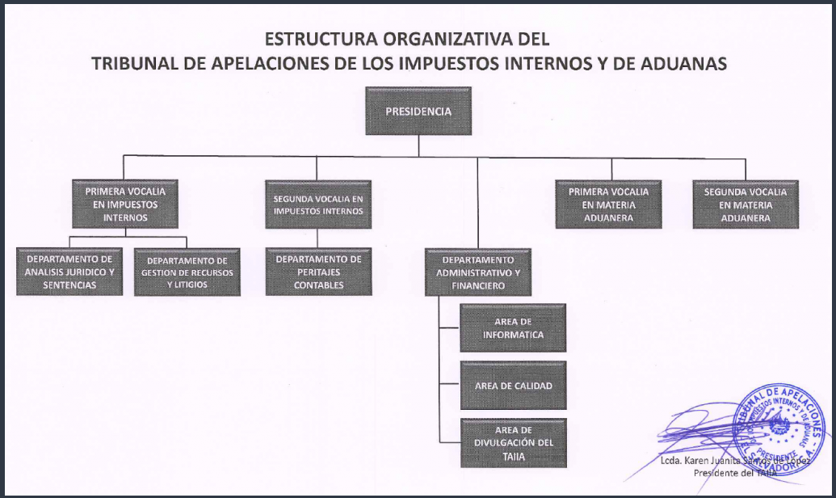

N° | UNIDAD ORGANIZATIVA | ENCARGADO | FUNCIONES DE LA UNIDAD | N° EMPLEADOS | N° HOMBRES | N° MUJERES
1 | PRESIDENTE | PRESIDENTE | Presidir, integrar y dirigir el Tribunal de Apelaciones de los Impuestos Internos y de Aduanas (TAIIA), cuya finalidad es conocer y resolver los Incidentes de Apelación interpuestos por los sujetos pasivos o administrados, contra las Resoluciones Definitivas emitidas por la Dirección General de Impuestos Internos y la Dirección General de Aduanas, de acuerdo a la Constitución de la República, Leyes Secundarias, Reglamentos y demás Normativa aplicable. | 2 | 0 | 2
2 | PRIMERA VOCALIA EN IMPUESTOS INTERNOS | PRIMER VOCAL EN IMPUESTOS INTERNOS | Integrar el tribunal y resolver con el Tribunal Colegiado los recursos de apelación contra las resoluciones emitidas por la Dirección General de Impuestos Internos y Dirección General de Aduanas de acuerdo a la normativa legal y técnica vigente; autos de sustanciación y emisión de sentencias definitivas. | 1 | 1 | 0
3 | SEGUNDA VOCALIA EN IMPUESTOS INTERNOS | SEGUNDO VOCAL EN IMPUESTOS INTERNOS | Integrar y resolver con el Tribunal Colegiado los recursos de apelación contra las resoluciones emitidas por la Dirección General de Impuestos Internos y Dirección General de Aduanas de acuerdo a la normativa legal y técnica vigente; autos de sustanciación y emisión de sentencias definitivas. | 1 | 1 | 0
4 | PRIMERA VOCALIA EN MATERIA ADUANERA | PRIMER VOCAL EN MATERIA ADUANERA | Integrar y resolver con el Tribunal Colegiado los recursos de apelación contra las resoluciones emitidas por la Dirección General de Impuestos Internos y Dirección General de Aduanas de acuerdo a la normativa legal y técnica vigente; autos de sustanciación y emisión de sentencias definitivas. | 1 | 0 | 1
5 | SEGUNDA VACALIA EN MATERIA ADUANERA | SEGUNDO VOCAL EN MATERIA ADUANERA | Integrar y resolver con el Tribunal Colegiado los recursos de apelación contra las resoluciones emitidas por la Dirección General de Impuestos Internos y Dirección General de Aduanas de acuerdo a la normativa legal y técnica vigente; autos de sustanciación y emisión de sentencias definitivas | 1 | 1 | 0
 | DEPARTAMENTO DE ANALISIS JURIDICO Y SENTENCIAS | JEFE DE DEPARTAMENTO DE ANALISIS JURIDICO Y SENTENCIAS | Planificar, dirigir y controlar el Proceso de Emisión de Sentencias y procesos de la Corte Suprema de Justicia conforme a la ley de Organización y Funcionamiento del Tribunal de Apelaciones de los Impuestos Internos y de Aduanas, Código Tributario y la legislación vigente para resolver recursos en las diferentes etapas de dicho proceso. | 9 | 3 | 6
 | DEPARTAMENTO DE GESTION DE RECURSOS Y LITIGIOS | JEFE DE DEPARTAMENTO DE GESTION DE RECURSOS Y LITIGIOS | Planificar, dirigir y controlar el procedimiento de Gestión de Procesos del Recurso de Apelación y los litigios de la Corte Suprema de Justicia, conforme a la ley de Organización y Funcionamiento del Tribunal de Apelaciones de los Impuestos Internos y de Aduanas, Código Tributario, Ley de Procedimientos Administrativos y la legislación vigente para resolver recursos en las diferentes etapas de dicho proceso. | 5 | 1 | 4
 | DEPARTAMENTO DE PERITAJES CONTABLES | JEFE DE DEPARTAMENTO DE PERITAJES CONTABLES | Planificar, coordinar y controlar las inspecciones contables, planteamientos, análisis y discusiones de casos para la definición de criterios, de acuerdo al Código Tributario, LISR, Ley del IVA, leyes aduaneras y demás leyes y reglamentos relacionadas con los impuestos internos y aduanas, a fin de elaborar informes de las verificaciones realizadas por los técnicos y aportar elementos de juicio para la definición de los criterios plasmados en varias de las sentencias emitidas por el tribunal. | 5 | 4 | 1
 | DEPARTAMENTO ADMINISTRATIVO FINANCIERO | JEDE DE DEPARTAMENTO ADMINISTRATIVO Y FINANCIERO | Coordinar, planificar y controlar las actividades administrativas y financieras del Tribunal de Apelaciones de los Impuestos Internos y de Aduanas de conformidad a los procedimientos, marco legal y técnico establecido con la finalidad de proporcionar apoyo logístico que demandan las unidades organizativas para el funcionamiento del Tribunal. | 9 | 7 | 2
 | AREA DE INFORMATICA | JEFE DE INFORMATICA | Coordinar las actividades de soporte técnico informático y del mantenimiento de los sistemas desarrollados, planificar los procesos técnicos de la unidad, supervisar y/o gestionar el funcionamiento de las redes de comunicación, Equipo Servidor de Datos para cubrir las necesidades de Tecnología Informática; asimismo cumplir con el Manual de Procedimientos Técnicos aplicables a la Unidad de Informática, con el fin de garantizar el correcto funcionamiento de los sistemas informáticos existentes en el Tribunal de Apelaciones de los Impuestos Internos y de Aduanas, resolviendo oportunamente los requerimientos de sistemas y soporte técnico informático. | 2 | 1 | 1
 | AREA DE DIVULGACIÓN DEL TAIIA | JEFE DE DIVULGACION DEL TAIIA | Coordinar la administración del contenido de la Página Web del TAIIA, la divulgación y análisis de la Legislación Tributaria y Aduanera, el funcionamiento de la biblioteca y atender los requerimientos de información ciudadana de acuerdo a lineamientos de la Unidad de Acceso a la Información Pública del Ministerio de Hacienda. | 1 | 0 | 1
 | AREA DE CALIDAD | JEFE DE CALIDAD | Planificar, coordinar y asegurar que se definan, implementen y mantengan los procesos necesarios para cumplir con el Sistema de Gestión de la Calidad y de control Interno en el TAIIA, así como coordinar la planeación estratégica y seguimiento de las diferentes actividades de la Institución, conforme a las Normas del Sistema de Gestión de Calidad y la normativa vigente, a fin de garantizar el apoyo al funcionamiento eficiente de la Institución. | 3 | 1 | 2
TOTAL |  |  |  | 40 | 20 | 20

